COTAÇÕES
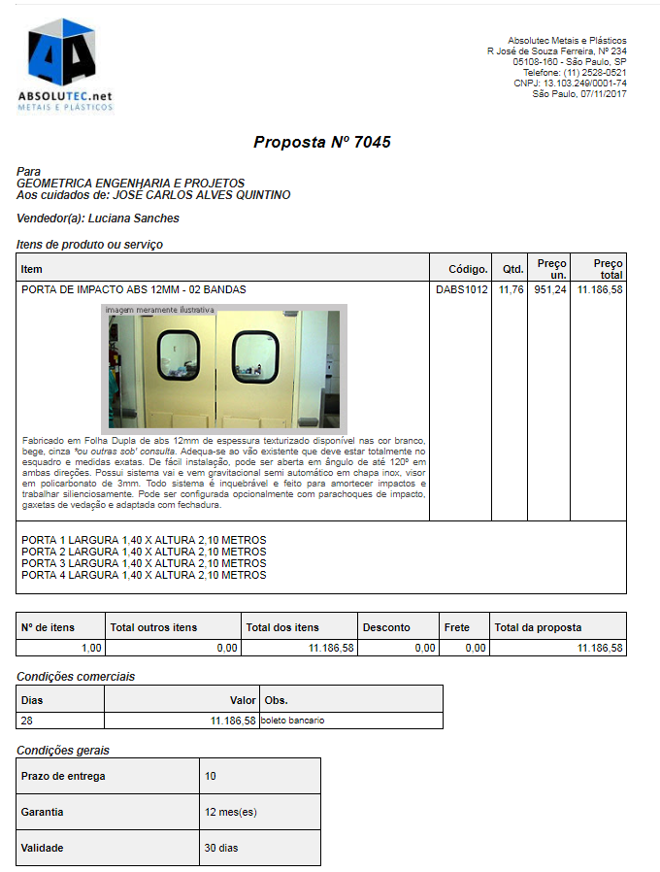
 | LOCAL: PREFEITURA DO MUNICÍPIO DE MAUÁ
 | OBRA: REFORMA DE ADEQUAÇÃO DA UPA

COTAÇÕES

 | DESCRIÇÃO | UNIDADE | CUSTO | FORNECEDOR | TELEFONE | CONTATO | DATA
 | FORNECIMENTO E INSTALAÇÃO DE REGUA COM UMA TOMADA DE 220V E DUAS TOMADAS DE 110V E PONTOS DE VACUO E OXIGÊNIO E GASES MEDICINAIS | PTO | 400.00 | COMERCIAL ENIMED | (11) 4238-4848 | ARI CORREA | Nov-17
 | FORNECIMENTO APLICAÇÃO DE ARGAMASSA BARITADA COM CONSUMO DE 25 KG/M2 PARA CADA CM DE ESPESSURA ,ESP. 35MM | M2 | 172.08 | UPO GRX BRASIL | (16) 3916-5800 |  | Nov-17
 | CORTINA PLASTICA PARA LEITO HOSPITALAR | M | 130.00 | IMPERIAL MONTAGENS | (11) 2569-4230 | DOUGLAS | Nov-17
 | FORNECIMENTO E INSTALAÇÃO DE PORTA VAI E VEM HOSPITALAR 140cm x 210 conforme memorial de ezpecificações | UM | 2750.00 | ABSOLUTEC METAIS E PLÁSTICOS | (11) 2569-4230 | LUCIANA | Nov-17
 | PORTA PARA RADIOLOGIA 140CM X 210 CM ,INCL. INSTALAÇÃO DE SENSOR LAMPADA VERMELHA PARA SINALIZAÇÃO INTERLIGADO A APARELHOS ELETRICO | UN | 6296.85 | UPO GRX BRASIL | (16) 3916-5800 |  | Nov-17
 | FORNECIMENTO E INSTALAÇÃO DE PERSINA DE ALUMINIO 25 mm | M2 | 114.67 | LEROY MERLIN | www.leroymerlin.com.br |  | Nov-17
 | FORNECIMENTO E INSTALAÇÃO DE INSUFILM BRANCO LEITOSO | M2 | 70.00 | PERFECT WINDOW | (11) 4142-5361 |  | Nov-17
 | FORNECIMENTO E INSTALAÇÃO DE INSUFILM BLACK OUT | M2 | 75.00 | PERFECT WINDOW | (11) 4142-5361 |  | Nov-17
 | FORNECIMENTO E INSTALAÇÃO DE GANCHOS METÁLICOS PARA PENDURAR MANGUEIRAS | UNID | 12.00 | WALMART | www.walmart.com.br |  | Nov-17
 | FORNECIMENTO E INSTALAÇÃO DE ALAVANCA PARA DESCARGA DEFICIENTE | UNID | 33.00 | MILL ASSENTOS | (11) 3032-0074 |  | Nov-17
 | CADEIRA COM ENCOSTO E ASSENTO REVESTIDO DE COURO SEM APOIO DE BRAÇOS | UNID | 90.00 | LEROY MERLIN | www.leroymerlin.com.br |  | Nov-17
 | DETETIZAÇÃO | CJ | 2500.00 | SAMPEX | (11) 5669-3000 |  | Nov-17
 | FORNECIMENTO E INSTALAÇÃO DE ADESIVO 1,50 M X 1,17 M | CJ | 280.00 | MULT VISUAL | (11) 2662-3232 |  | Nov-17

